M. Correlaciones
Paulini. P87
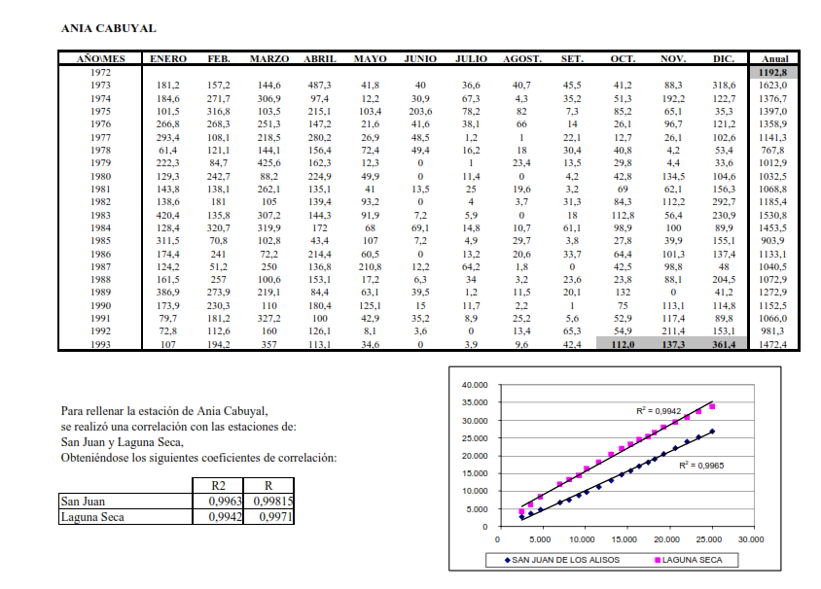

De 1 a 5 meses máx.

